Blad1

 | 

Brouwsel: | 97a en 97b
Type: | Bitter blonder (a) en Pilsener (b)
Klasse: | A
Gebrouwen op: | 2014-10-10
Gebotteld op (schatting): | 2014-11-29
Bitterheid (IBU)
Geschatte kleur (EBC)
Recept hoeveelheid | 60
Maichwater | 30
Spoelwater

Ingrediënten | Ingrediënten | Hoeveelheid (g)
Maischen | pilsmout 3ebc | 9.9
 | maisvlokken | 300
 | gerstemout | 3000

Hop | Ingrediënten | Alfazuur (%) | Hoeveelheid (g) | http://www.brewersfriend.com/ibu-calculator/ |  |  | http://www.brewersfriend.com/srm-calculator/
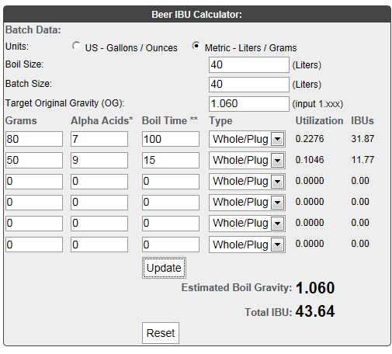
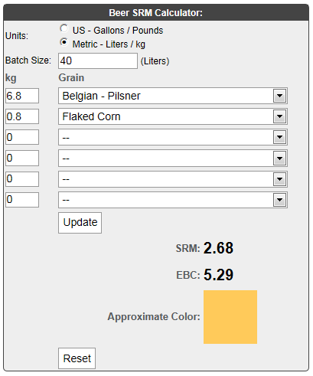
1e hop 100 min koken | Cascade hopbloemen | 7 | 150
2e hop, 15 min koken | Amarillo hoppallets | 9 | 50

Gist | Ingrediënten | Hoeveelheid
* a: Alegist US05 | 11 | 3
*b: Lagergist: Saflager 23/70 | 11 | 2

Maischschema: | Temperatuur (°C) | Rusttijd (min.)
inmaichen | 52 | 1
eiwitrust | 62 | 40
beta amylase | 73 | 30

denaturatie | 78 | 2

Tijdstip | Datum | SG | Volume
naar open vergisting** | 2014-10-10 | 1060 | 60
naar gesloten vergisting**(gist afgetapt)
SG (uitvergist)
Bottelen | 2014-11-29 | 1020 | 61.5 | 205 | fles a 0,3 liter | totaal
 | 5.2 | % Alcohol*** |  | bitter blond 144 fles
***Alcoholpercentage ((begin SG) - Eind SG) *0,131 |  |  |  | pilsner 60 fles
** Conische vergistingstank; open en gesloten vergisting is in dezelfde tank. 2x daags 15min geroerd tijdens vergisting
bitter blond vergist met US 05 bij brouwerijtemperatuur
pilsner vergist met lager 23/70 bij 5 graden

